Gráficos RK

 | 

 | 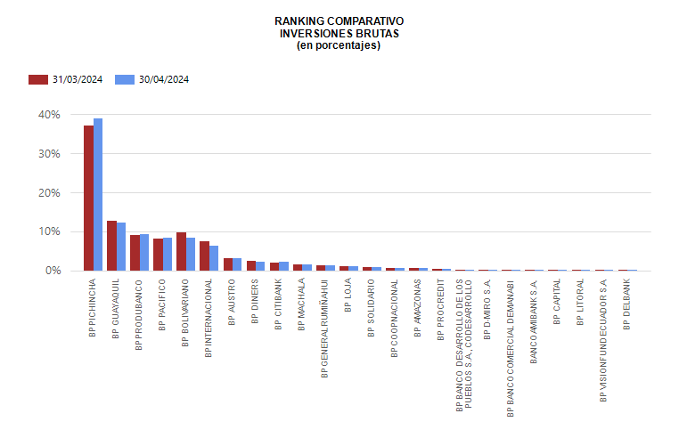

 | 

 | 

